Ticket promedio
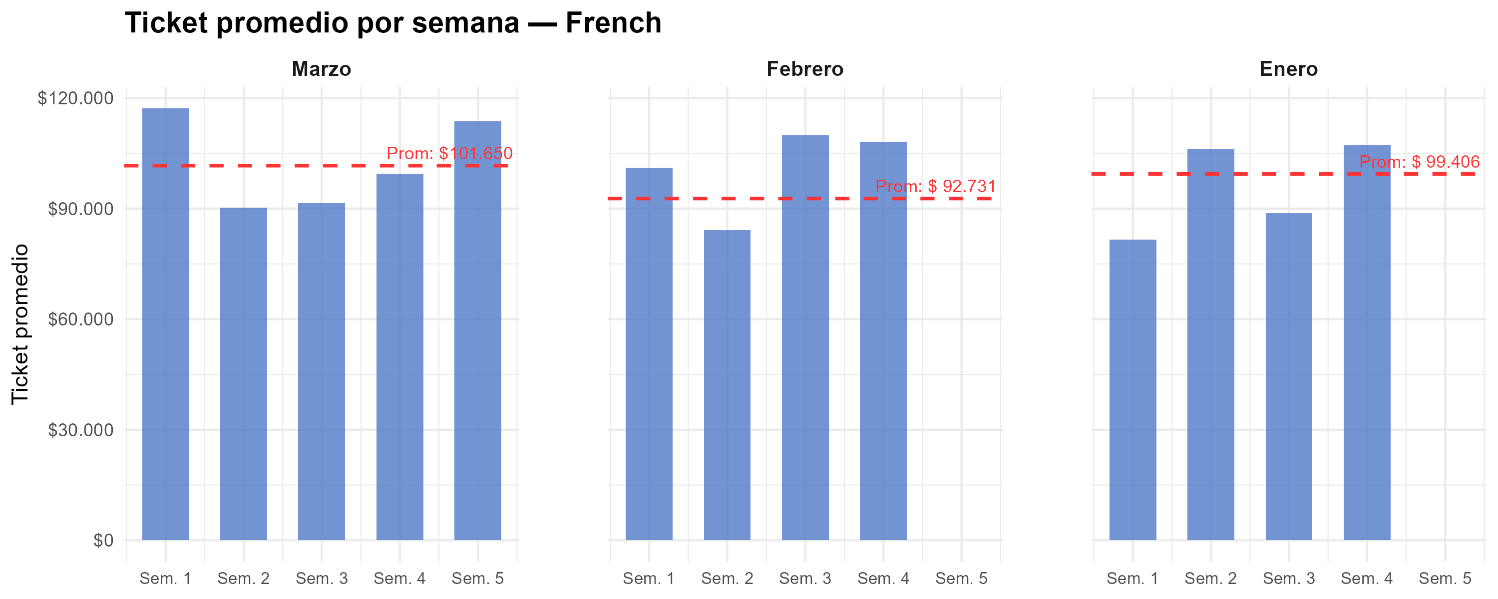
Semana | Marzo | Febrero | Enero
1 | $ 117,156 | $ 101,087 | $ 81,654
2 | $ 90,216 | $ 84,205 | $ 106,299
3 | $ 91,434 | $ 109,957 | $ 88,720
4 | $ 99,458 | $ 108,153 | $ 107,232
5 | $ 113,732
Promedio mensual | $ 101,650 | $ 92,731 | $ 99,406

Gráfico tickets x hora agrup
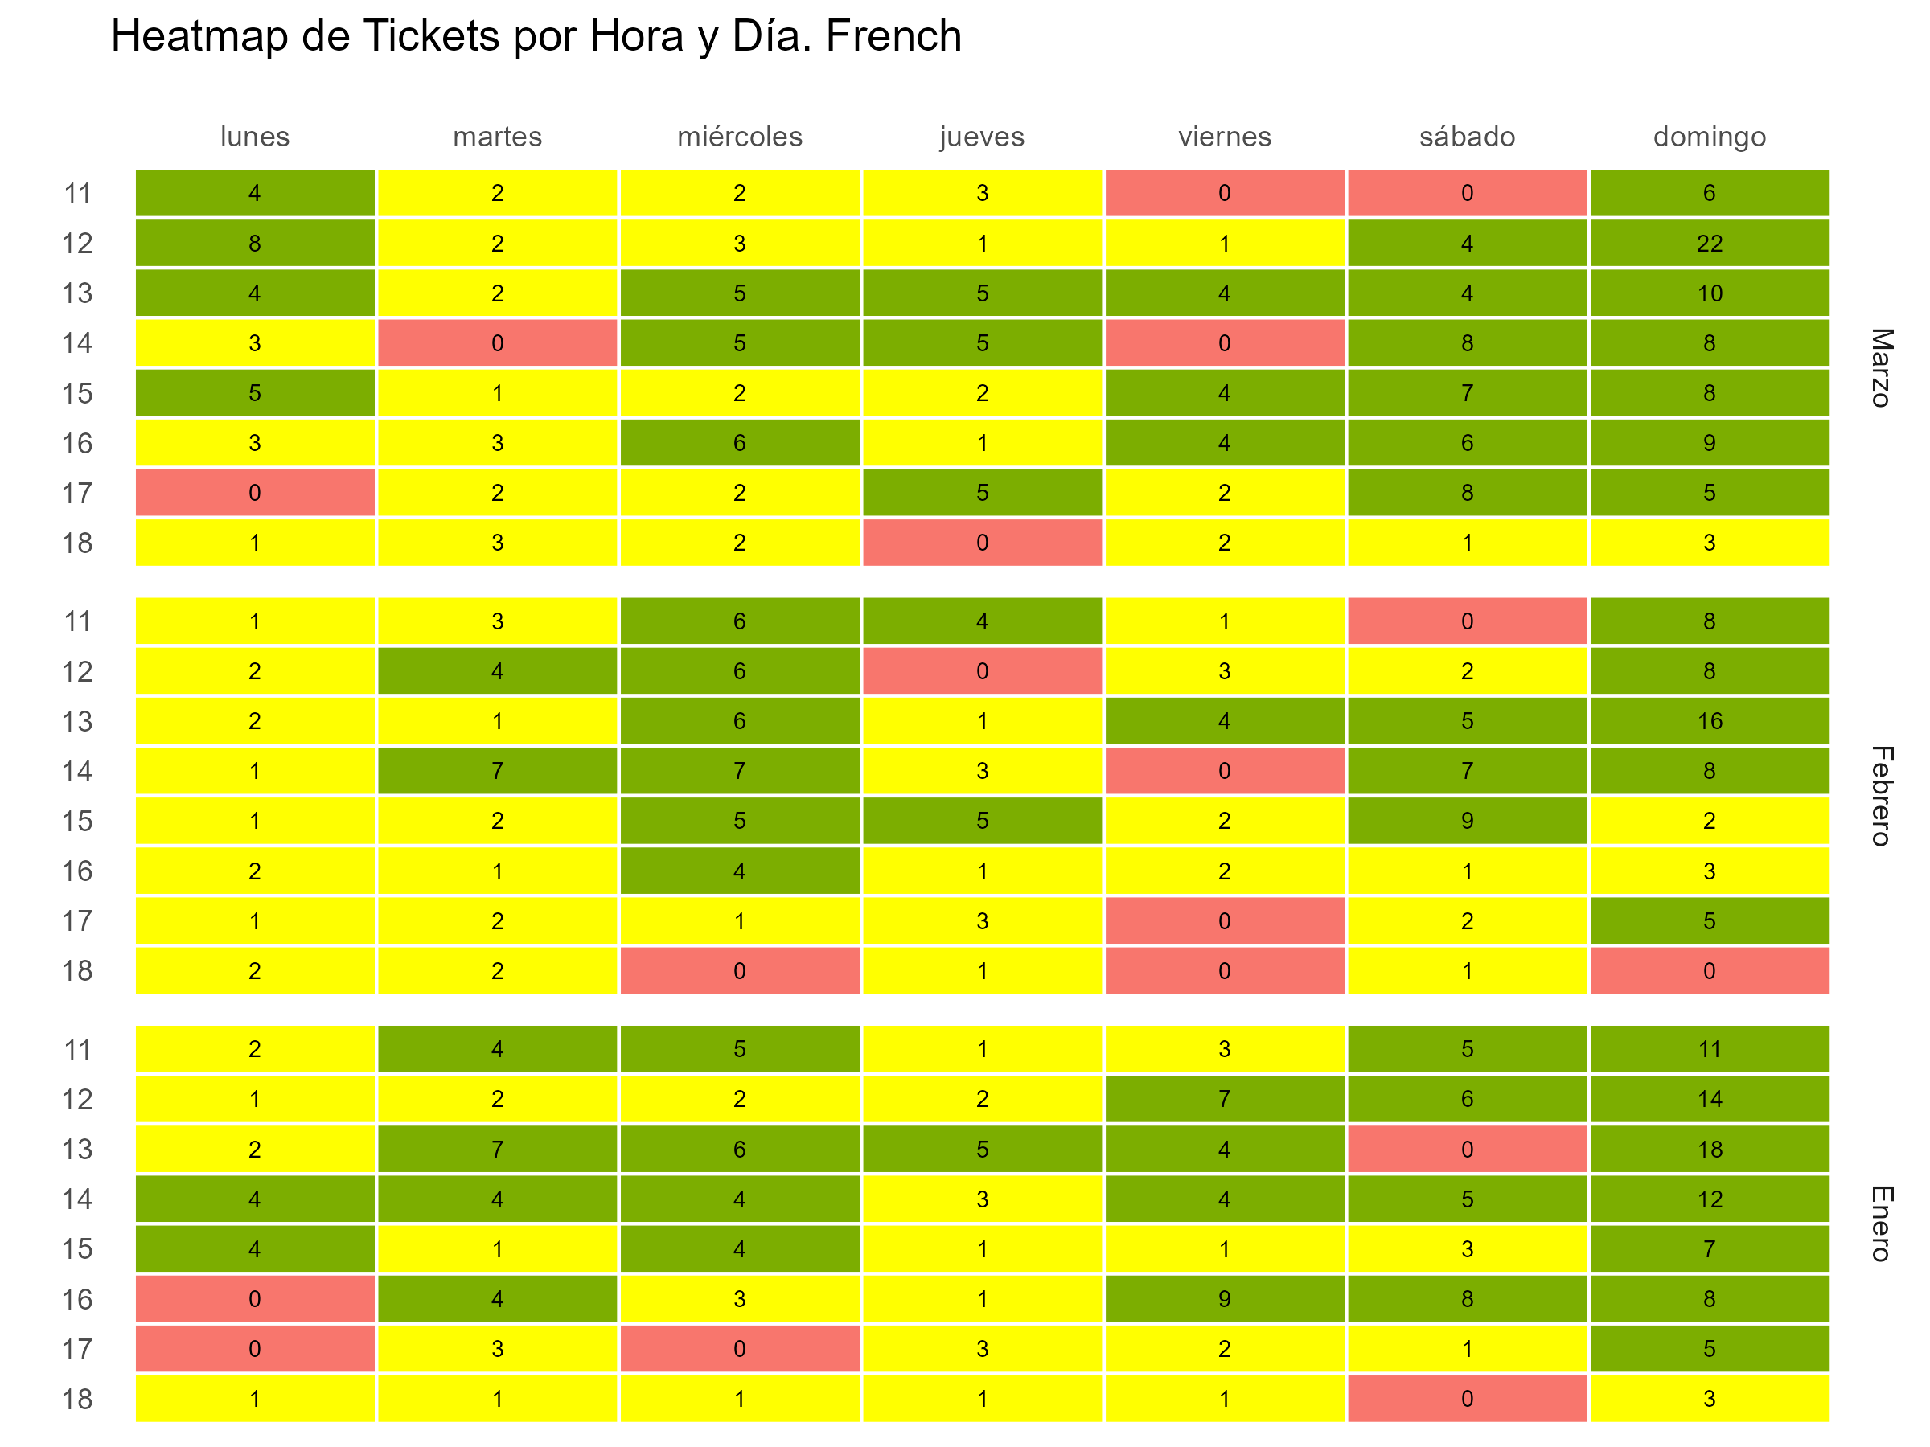

Gráfico tickets x hora y fecha
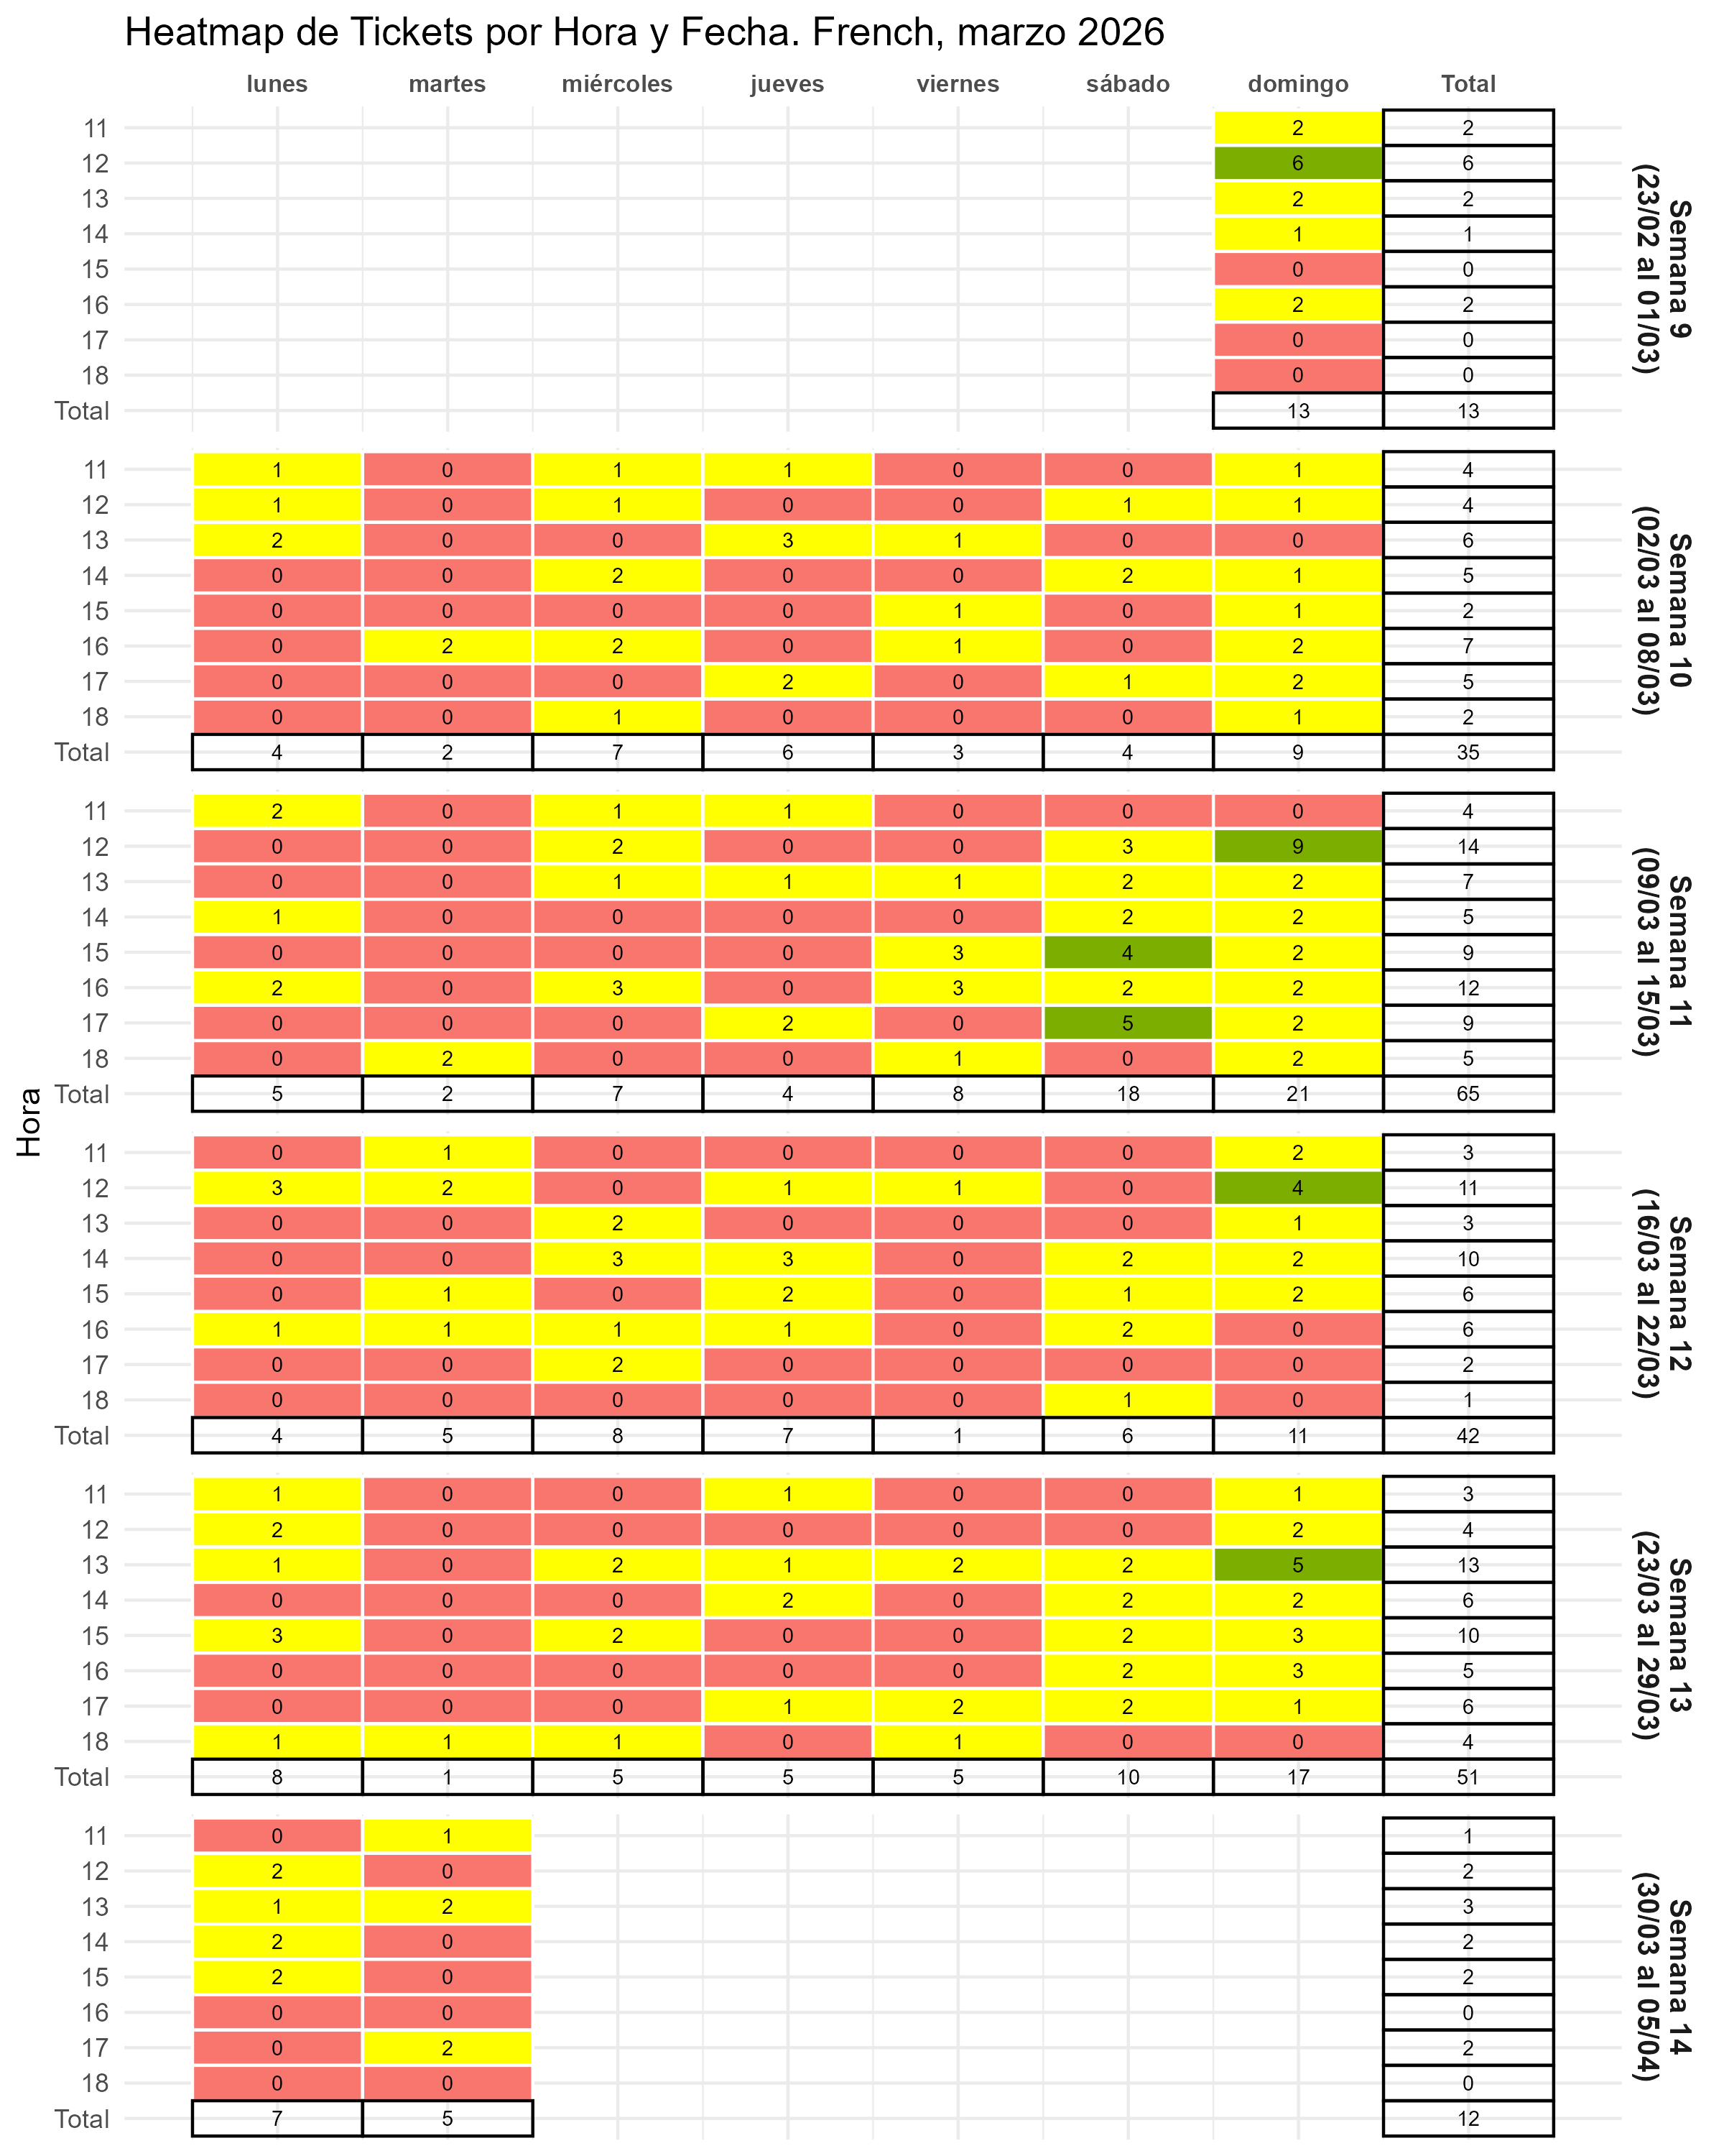

Gráfico fact por hora
